Sheet1
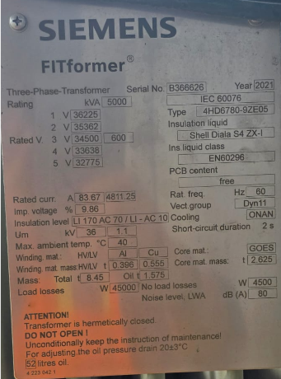
NO. | 产品描述-英文 | 产品描述-中文 | 数量 | 单价 | 配件要求 - ANSI标准配件 | 迪拜客户
1 | Substation - Rated Capacity: 5000 kVA - Rated Primary Voltage: 34.5kV, Delta, LI 170kV BIL - Rated Secondary Voltage: 600V, Wye, LI 70kV BIL - Tap Changer: Off-circuit Tap Changer, 5 Positions, 4 Steps: 36.225kV / 35.362kV / 34.5kV / 33.638kV / 32.775kV - Frequency: 60Hz - Cooling Method: ONAN - Cooling System: Radiator Cooling - Vector Group: Dyn11 - Insulating Oil: Shell Diala S4 ZX-I, Mineral Oil (Non PCB) - Winding Material: HV: Aluminum, LV: Copper - Impedance Voltage: 9.86% (@5000kVA) - Temperature Rise: Standard IEC Rated Temperature Rise - Rated Current: HV: 83.67A; LV: 4811.25A - Load Loss: 45000 W - No Load Loss: 4500 W - Noise Level: 80 dB(A) - Short Circuit Duration: 2s - Max Ambient Temperature: 40℃ - Total Weight: 8.45t (Oil Weight: 1.575t, Oil Volume: 52 litres) - Standard: IEC 60076 / ANSI - Design Feature: Hermetically Sealed Structure, Do Not Open Cover, Oil Pressure Adjusted at 20±3℃ | ·额定容量：5000 kVA ·一次侧额定电压：34.5kV，三角形联结，雷电冲击耐压 170kV BIL ·二次侧额定电压：600V，星形联结，雷电冲击耐压 70kV BIL ·分接开关：无励磁分接开关，5 档位置，4 步调压：36.225kV / 35.362kV / 34.5kV / 33.638kV / 32.775kV ·额定频率：60Hz ·冷却方式：ONAN ·冷却系统：散热器冷却 ·联结组别：Dyn11 ·绝缘油：Shell Diala S4 ZX‑I，矿物油（无 PCB） ·绕组材质：高压：铝；低压：铜 ·阻抗电压：9.86%（@5000kVA） ·温升：IEC 标准额定温升 ·额定电流：高压：83.67A；低压：4811.25A ·负载损耗：45000 W ·空载损耗：4500 W ·噪声等级：80 dB (A) ·短路持续时间：2s ·最高环境温度：40℃ ·总重量：8.45t（油重：1.575t，油量：52 升） ·执行标准：IEC 60076 / ANSI ·结构特点：全密封结构，禁止开盖，油压调节基准温度 20±3℃ ·变压器用于中美洲，替换使用，铭牌如下 | 1

